Sheet7
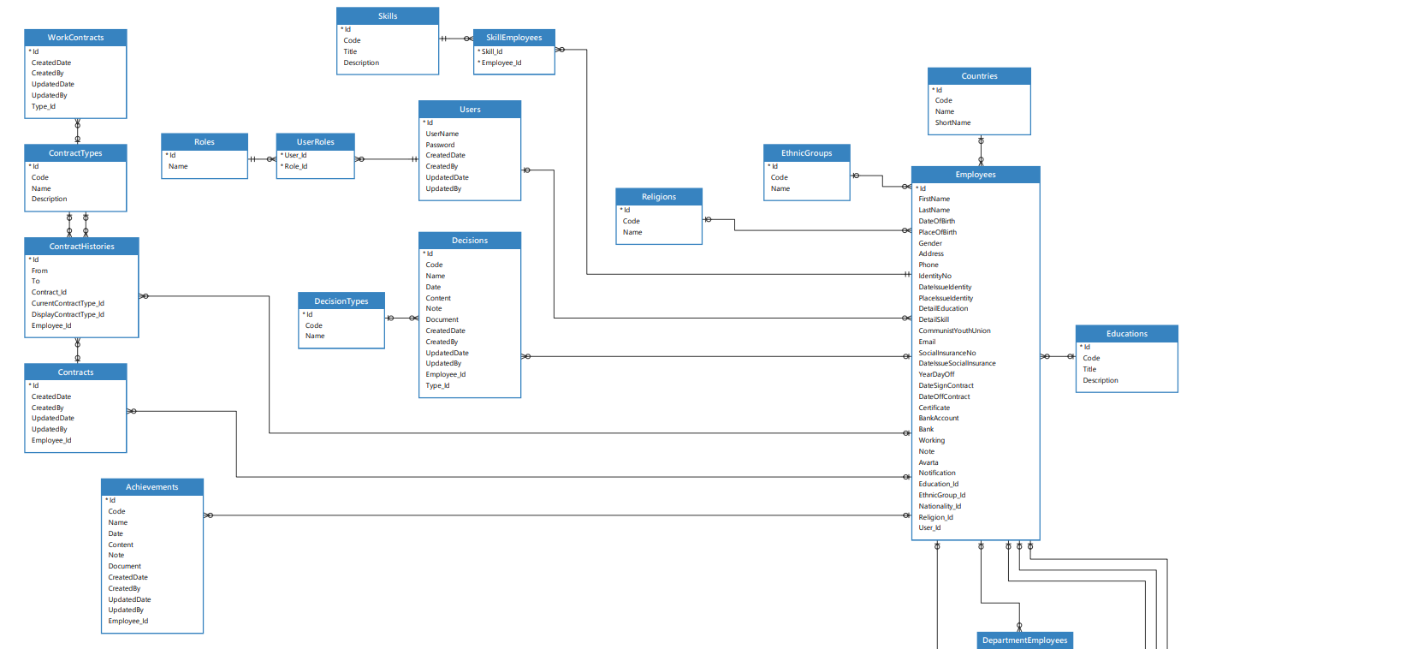
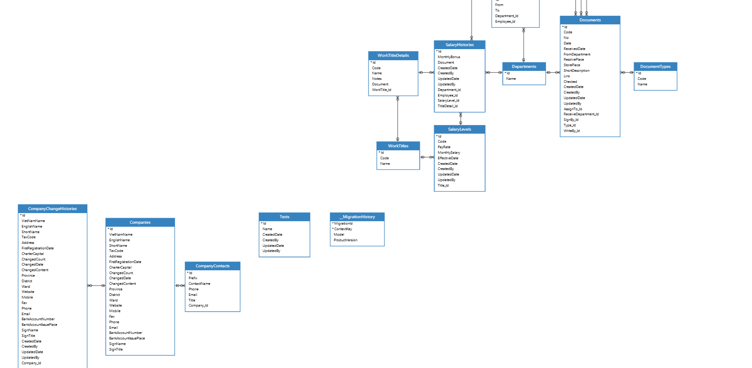
1 | Achievement | Thành tích
2 | Company | Công ty
3 | CompanyChangeHistory | Lịch sử thay đổi công ty
4 | CompanyContact | Liên hệ Công ty
5 | Contract | Hợp đồng
6 | ContractHistory | Lịch sử hợp đồng
7 | ContractType | Loại hợp đồng
8 | Decision | Phán quyết
9 | DecisionType | Loại quyết định
10 | Department | Phòng ban
11 | DepartmentEmployee | Nhân viên phòng ban
12 | Document | Tài liệu
13 | DocumentType | loại tài liệu
14 | Country | Quốc gia
15 | Education | Giáo dục
16 | Employee | Nhân viên
17 | EthnicGroup | Nhóm dân tộc
18 | Religion | Tôn giáo
19 | Skill | Kỹ năng
20 | SalaryHistory | Lịch sử tiền lương
21 | SalaryLevel | Mức lương
22 | Role | Vai trò
23 | User | Người dùng
24 | WorkContract | Hợp đồng làm việc
25 | WorkTitle | chức danh
26 | WorkTitleDetail | chi tiết chức danh
27 | DateOffHistory | lich sử ngày nghi

 | thiếu lịch sử chức danh

1. Làm xóa nếu có bảng liên quan phải kiểm tra
2. sửa cũng tương tự

